Pila-Sprint1
ID | Nombre | Estimado | Notas
 |  | 49
ID0001 | Como Usuario quiero que modelos 3D se carguen desde repositorio público de GitHub | 10
ID0001_T1 | Configurar la carga de modelos desde GitHub | 4
ID0001_T2 | Integración en Unity | 4 | Incompatibilidad de modelos
ID0001_T3 | Gestión de errores y pruebas | 2 | Creación de materiales para texturas problemáticas
ID0002 | Como Usuario quiero visualizar estatuas de pokémons y cartas para reconocer emblemas de la saga | 6
ID002_T1 | Estatuas (Pikachu, Charmander, Bulbasaur y Squirtle) y cartas se muestran en zonas designadas del museo | 4
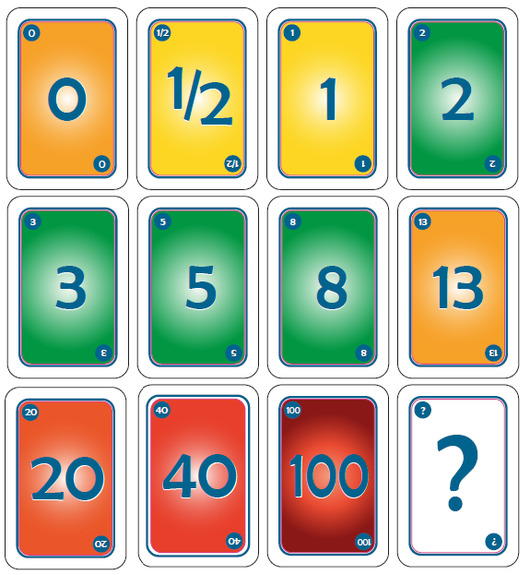
ID002_T2 | Tooltip interactivo con nombre y generación del Pokémon/carta | 2
ID0003 | Como Usuario quiero interactuar con poké balls para sentirme inmerso en la experiencia | 5
ID003_T1 | Las Poké Balls se pueden coger y lanzar | 2
ID003_T2 | Las Poké Balls emiten sonido y partículas al acercarse | 1
ID003_T3 | Se reproduce una animación de "apertura" al llegar al suelo | 2
ID0004 | Como Usuario quiero cada objeto escalado adecuadamente para poseer una percepción realista | 2
ID004_T1 | Los objetos mantienen proporciones coherentes con el espacio del museo | 2
ID0005 | Como Usuario quiero visualizar cuadros que contextualicen la saga para entender su evolución | 6
ID005_T1 | Galería con línea de tiempo de la historia de Pokémon | 4
ID005_T2 | Tooltip interactivo con descripciones | 2
ID0006 | Como Usuario quiero disponer de botones que reproduzcan música para ambientar la experiencia | 4
ID006_T1 | Botones ubicados en zonas estratégicas | 2
ID006_T2 | Funcionalidad Play/Pause y control de volumen | 2
ID0007 | Como Usuario quiero iluminar estatuas, cuadros o pokéballs al acercarme para llamar mi atención | 4
ID007_T1 | Luces se encienden al acercarse a estatuas, cuadros o Poké Balls | 2
ID007_T2 | Efecto de atenuación (fade-in/fade-out) | 2
ID0008 | Como Usuario quiero añadir panel interactivo con mini-quiz internacional para probar mis conocimientos | 10
ID0008_T1 | Sistema de 4 preguntas basado en siluetas de Pokémon | 4
ID0008_T2 | Sistema de localización/internacionalización | 2
ID0008_T3 | Feedback visual y sistema de puntuación | 2
ID0008_T4 | Base de datos local y gestión de contenido | 2
ID0009 | Como Usuario quiero rotar poké balls mientras se reproduce música para crear un efecto atractivo | 2
ID0009_T1 | Las Poké Balls rotan automáticamente al reproducirse música | 1
ID0009_T2 | Velocidad de rotación sincronizada con el tempo | 0.5
ID0009_T3 | Efecto opcional de "flotar" en el aire | 0.5

Burns
 | Esfuerzo previsto | Esfuerzo restante
2015-10-01 | 49 | 0.0
2015-10-02 | 39.2 | 0.0
2015-10-05 | 34.3 | 0.0
2015-10-06 | 29.4 | 0.0
2015-10-07 | 24.5 | 0.0
2015-10-08 | 19.6 | 0.0
2015-10-09 | 14.7 | 0.0
2015-10-12 | 9.8 | 0.0
2015-10-13 | 4.9 | 2.0
2015-10-14 | 0 | 0.0

Calendario de la iteración
Tiempo a Dedicar Total | 49 | 2015-10-01 | 2015-10-02 | 2015-10-05 | 2015-10-06 | 2015-10-07 | 2015-10-08 | 2015-10-09 | 2015-10-12 | 2015-10-13 | 2015-10-14 | 2015-10-15 | 2015-10-16 | 2015-10-17 | 2015-10-18 | 2015-10-19 | 2015-10-20 | 2015-10-21 | 2015-10-22 | 2015-10-23 | 2015-10-24 | 2015-10-25 | 2015-10-26 | 2015-10-27 | 2015-10-28 | 2015-10-29 | 2015-10-30 | 2015-10-31 | 2015-11-01 | 2015-11-02 | 2015-11-03 | 2015-11-04 | 2015-11-05 | 2015-11-06 | 2015-11-07 | 2015-11-08 | 2015-11-09 | 2015-11-10 | 2015-11-11 | 2015-11-12 | 2015-11-13 | 2015-11-14 | 2015-11-15 | 2015-11-16 | 2015-11-17 | 2015-11-18 | 2015-11-19 | 2015-11-20 | 2015-11-21 | 2015-11-22 | 2015-11-23 | 2015-11-24
Tiempo a Dedicar Diario |  | 4.9 | 4.9 | 4.9 | 4.9 | 4.9 | 4.9 | 4.9 | 4.9 | 4.9 | 4.9 | 4.9 | 4.9 | 4.9 | 4.9 | 4.9 | 4.9 | 4.9 | 4.9 | 4.9 | 4.9 | 4.9 | 4.9 | 4.9 | 4.9 | 4.9 | 4.9 | 4.9 | 4.9 | 4.9 | 4.9 | 4.9 | 4.9 | 4.9 | 4.9 | 4.9 | 4.9 | 4.9 | 4.9 | 4.9 | 4.9 | 4.9 | 4.9 | 4.9 | 4.9 | 4.9 | 4.9 | 4.9 | 4.9 | 4.9 | 4.9 | 4.9
Tiempo Restante |  | 49 | 39.2 | 34.3 | 29.4 | 24.5 | 19.6 | 14.7 | 9.8 | 4.9 | 0 | -4.9 | -9.8 | -14.7 | -19.6 | -24.5 | -29.4 | -34.3 | -39.2 | -44.1 | -49 | -53.9 | -58.8 | -63.7 | -68.6 | -73.5 | -78.4 | -83.3 | -88.2 | -93.1 | -98 | -102.9 | -107.8 | -112.7 | -117.6 | -122.5 | -127.4 | -132.3 | -137.2 | -142.1 | -147 | -151.9 | -156.8 | -161.7 | -166.6 | -171.5 | -176.4 | -181.3 | -186.2 | -191.1 | -196 | -200.9

 | Acumulado
2015-10-01 | 0
2015-10-02 | 0
2015-10-05 | 0
2015-10-06 | 0
2015-10-07 | 0
2015-10-08 | 0
2015-10-09 | 0
2015-10-12 | 0
2015-10-13 | 2
2015-10-14 | 2

